상품제안서
휴라이즈 공기청정기 HR-AIR1 | 상품코드: S01134

 |  |  |  |  |  |  | 02-713-8555 | www.synergygift.co.kr
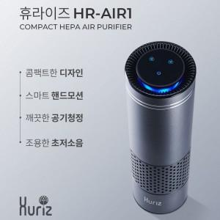 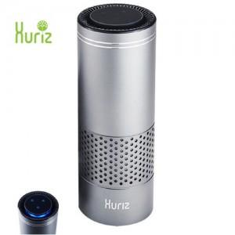

【상세/제작정보】 | .

【인쇄/포장옵션】 | 레이저 / 포장지포장

【공급단가】 | 수량 | 20~ | 50~ | 100~ | 500~ | 1,000~
*VAT별도 | 단가 | 43,940원 | 42,310원 | 40,680원 | 39,050원 | 38,080원

【상품 URL】 | https://www.synergygift.co.kr:443/src/goods_detail.php?gdno=11059

